MTCO
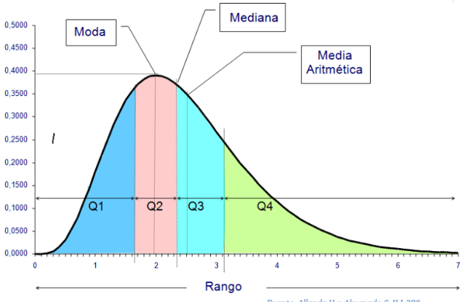
MEDIDAS DE TENDENCIA CENTRAL

MTC
Las medidas de tendencia central son medidas estadísticas, que resumen en un solo valor, el conjunto de datos en estudio. Miden de diferentes formas, hacia qué valor se acerca el centro de ese conjunto de datos. Las medidas de tendencia central más utilizadas son: media, mediana y moda.
Los procedimientos para obtener las medidas estadísticas difieren dependiendo de la forma en que se encuentren los datos. Si los datos se encuentran ordenados en una tabla estadística de frecuencias, diremos que se encuentran “agrupados”, y si los datos no están en una tabla de frecuencias hablaremos de datos “no agrupados”.
MEDIDAS DE TENDENCIA CENTRAL

MEDIA
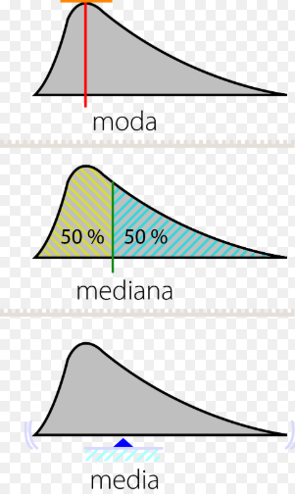
¿CÓMO SE OBTIENE
LA MEDIA, LA MEDIANA Y LA MODA ?

MEDIA DNA
Media para datos no agrupados: conocida como media aritmética, promedio aritmético o simplemente promedio, es el valor promedio de un conjunto de datos numéricos, calculada como la suma del conjunto de valores dividida entre el número total de valores.

Número de piezas rotas en la línea de producción
x1 | x2 | x3 | x4 | x5 | x6
Lunes | Martes | Miércoles | Jueves | Viernes | Sábado
40 | 50 | 45 | 37 | 55 | 47

 | =Promedio
Media

MEDIA DA
Media para datos agrupados: es el valor promedio de un conjunto de datos numéricos que están en una distribución de frecuencia.

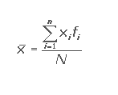
La empresa X requiere conocer si a los clientes les gusta la ropa que fabrican
Encuesta de satisfacción enviada a los clientes y sus respuestas positivas
 | Datos | N
 | Nro. de Pregunta de la encuesta | Respuestas positivas | Xi | fi | Xi.fi |  | 1. Totalizar las respuestas
 | 1 | 6 | 1 | 6 |  |  | 2. Multiplicar xi.fi
 | 2 | 8 | 2 | 8 |  |  | 3. sumar xi.fi
 | 3 | 19 | 3 | 19 |  |  | 4. Dividir x.fi/N
 | 4 | 13 | 4 | 13
 | 5 | 12 | 5 | 12
 | 6 | 6 | 6 | 6
 | 7 | 7 | 7 | 7
 | 8 | 12 | 8 | 12
 | 9 | 8 | 9 | 8
 | 10 | 9 | 10 | 9 |  | Media=
 |  | N=

MEDIANA DNA
Mediana para datos no agrupados: valor que divide una serie de datos en dos partes iguales. La cantidad de datos que queda por debajo y por arriba de la mediana son iguales.

Datos Impar

n1 | n2 | n3 | n4 | n5 | n6 | n7 | n8 | n9 |  | 1. ordenar los datos
6 | 6 | 7 | 8 | 8 | 12 | 12 | 13 | 19

 |  | Mediana=

Datos par

n1 | n2 | n3 | n4 | n5 | n6 | n7 | n8 | n9 | n10 | 1. ordenar los datos
6 | 6 | 7 | 8 | 8 | 9 | 12 | 12 | 13 | 19

 |  | Mediana=

MEDIANA DA
Mediana para datos agrupados: valor que divide una serie de datos en dos partes iguales. La cantidad de datos que queda por debajo y por arriba de la mediana son iguales.

15 clientes compran productos de una determinada marca se quiere determinar la Mediana
 | Nro.clientes
Nro. Productos | fi | Fi |  | =Mediana
1 | 3
2 | 3
3 | 2
4 | 6
5 | 1
 | 15

Producto1 | Producto1 | Producto1 | Producto2 | Producto1 | Producto2 | Producto3 | Producto3 | Producto4 | Producto4 | Producto4 | Producto4 | Producto4 | Producto4 | Producto5
1 | 1 | 1 | 2 | 2 | 2 | 3 | 3 | 4 | 4 | 4 | 4 | 4 | 4 | 1 | 4 | 4 | 4 | 5

GANANCIA |  | PRODUCTOS |  |  |  |  |  |  | Li | Limite inferior de la clase
CLASE |  | FRECUENCIA DE CLASE |  |  |  |  |  |  | Fi | Frecuencia absoluta acumulada
Li | Ls | fi | Fi |  |  |  |  |  | Fi-1 | Frecuencia absoluta acumulada de la clase anterior
40 | 50 | 10 |  |  |  |  |  |  | fi | Frecuencia absoluta
50 | 60 | 6 |  |  | N/2 |  |  |  | ai | amplitud del intervalo
60 | 70 | 9 |  |  | Li
70 | 80 | 18 |  |  | Fi-1
80 | 90 | 12 |  |  | fi
 | N= | 55 |  |  | ai

MODA DNA
Moda para datos no agrupados: es el dato que más veces se repite, es decir, aquel que tiene mayor frecuencia absoluta.En caso de existir dos valores de la variable que tengan la mayor frecuencia absoluta, habría dos modas. Si no se repite ningún valor, no existe moda.

n1 | n2 | n3 | n4 | n5 | n6 | n7 | n8 | n9
6 | 8 | 19 | 13 | 12 | 6 | 7 | 12 | 8

 |  | =Moda

MODA DA
Moda para datos agrupados: es el dato que más veces se repite, es decir, aquel que tiene mayor frecuencia absoluta.

GANANCIA |  | PRODUCTOS |  |  | 70 | 80 | 18 | CLASE MODAL
INTERVALO DE CLASE |  | FRECUENCIA DE CLASE
Li | Ls | fi | Li |  |  |  | fi-1 | frecuencia clase modal anterior
40 | 50 | 10 | fi-(fi-1) | 18-9 |  |  | fi+1 | frecuencia clase modal posterior
50 | 60 | 6 | fi-(fi+1) | 18-12 |  |  | i | Amplitud o intervalo
60 | 70 | 9 | i
70 | 80 | 18
80 | 90 | 12
 |  |  |  |  |  |  |  | =Moda

